关系图
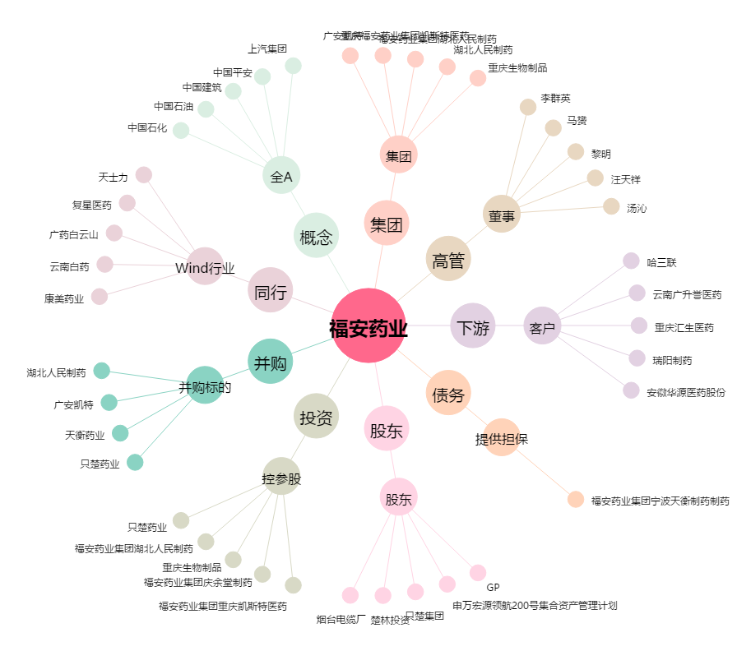
福安药业[300194.SZ] - 关系概览图

